Mail d'annonce type
Bonjour,

La RCP France Médecine Génomique x FIRENDO du mois de X aura lieu le XX/XX/20XX de 17h à 19h.

C’est l’organisateur de la séance, Xxx Xxx (xxxx@xxxxxx.fr) qui vous fera parvenir les codes de connexion à la webconférence au plus tard la veille du jour de la RCP.

Merci d’adresser vos fiches RCP patient à l’organisateur de la séance au moins 8 jours à l’avance, avant le X xxxxx conformément au mode d'emploi de la RCP France Médecine Génomique x FIRENDO consultable sur cette adresse:

Ci-joint les fiches patient RCP pour les pré-indications FIRENDO :
1. Anomalies sévères de la différentiation sexuelle d'origine gonadique et hypothalamo-hypophysaire
2. Insuffisance ovarienne primitive
3.
4.

La filière FIRENDO vous rappelle que :
· un médecin requérant ou un membre de la RCP souhaitant présenter un dossier soumet la fiche patient RCP pré-remplie à l’organisateur de cette séance au moins 8 jours (week-end compris) avant la séance de la RCP, en respectant la confidentialité du patient (initiales-date de naissance).
 | Toute fiche incomplète, envoyée hors délai ou à une autre personne que l’organisateur désigné pour la séance de la RCP pourra entrainer un refus d’inscription à la séance prévue.
· l’organisateur de la séance s’assure que le dossier patient reçu a été bien validé par un médecin membre de l’équipe du CCMR ou CRMR, qui doit être membre de FIRENDO et labélisé pour une des pré-indications.

Peu importe l’outil de webconférence proposé à la séance, trois règles sont à observer :
1. Couper systématiquement le son de votre ordinateur pour éviter les larsens (le son passe par téléphone) :
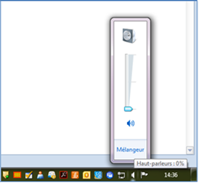

2. Couper systématiquement le microphone de votre appareil téléphonique, fixe ou portable et l’activer uniquement si vous souhaitez prendre la parole pendant la discussion d’un dossier. Vous entendrez toujours l’organisateur parler.
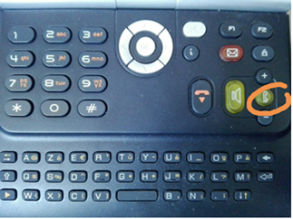

3. Eviter de se connecter seul depuis son téléphone portable. Préférez des petites salles de réunion ou bureaux avec un téléphone fixe à interphone et pas plus que 5-6 personnes par salle.
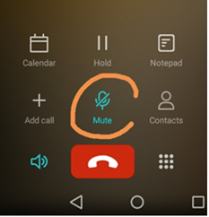

Bien cordialement,

